경제
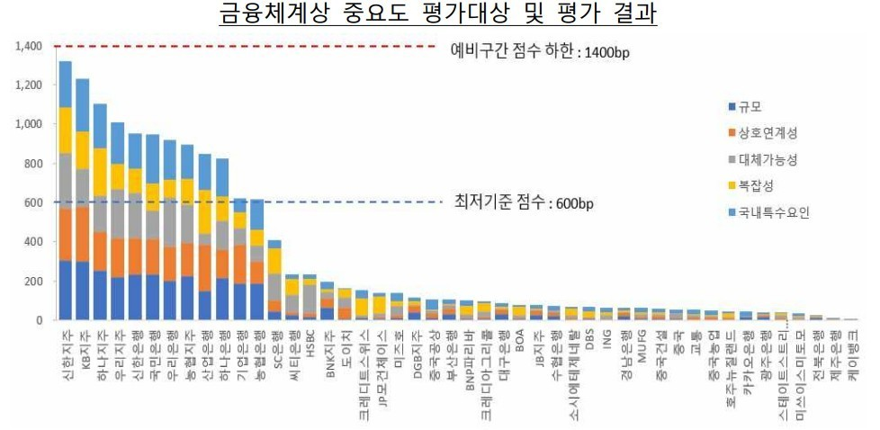
1. 경제 성과
지표 |  |  | 단위 | 2018 | 2019 | 2020 | 2021
경제적 가치의 창출
매출액 |  |  | 십억 원 | 35,344.0 | 43,859.1 | 49,027.2 | 45,730.0
세전이익 |  |  | 십억 원 | 4,466.6 | 4,911.5 | 4,753.9 | 5,583.7
당기순이익 1) |  |  | 십억 원 | 3,156.7 | 3,403.5 | 3,414.6 | 4,019.3
경제적 가치의 배분 |  |  | 십억 원
주주·투자자 | 배당금 및 이자 |  | 십억 원 | 5,745.4 | 6,853.3 | 5,695.1 | 5,001.7
임직원 | 급여 |  | 십억 원 | 1,945.3 | 2,147.1 | 2,273.2 | 2,398.9
 | 복리후생비 |  | 십억 원 | 791.3 | 770.9 | 761.4 | 884.6
정부 | 법인세 |  | 십억 원 | 1,268.3 | 1,269.1 | 1,255.8 | 1,471.0
지역사회 | 사회공헌 투자 |  | 십억 원 | 181.6 | 227.0 | 201.6 | 174.9
협력사 | 구매 및 용역비 |  | 십억 원 | 1,583.3 | 2,070.4 | 1,456.5 | 1,864.1
1) 지배구조 소유주지분 기준

2. 사업부문별 영업수익
지표 |  |  | 단위 | 2018 | 2019 | 2020 | 2021
합계 |  |  | 십억 원 | 9,980.0 | 10,903.4 | 11,532.8 | 12,691.6
리테일(개인) |  |  | 십억 원 | 3,994.0 | 4,182.0 | 4,319.1 | 4,649.4
기업 |  |  | 십억 원 | 3,432.0 | 3,505.4 | 3,588.0 | 4,126.6
IB |  |  | 십억 원 | - | 407.9 | 629.5 | 753.2
프로젝트파이낸싱 |  |  | 십억 원 | 113.0 | 274.6 | 286.5 | 327.2
자산운용 |  |  | 십억 원 | 500.0 | 227.3 | 669.3 | 561.6
WM/PB |  |  | 십억 원 | 474.0 | 470.7 | 162.6 | 176.1
기타(보험업 등) |  |  | 십억 원 | 1,467.0 | 1,835.4 | 1,877.8 | 2,097.4

3. BIS 레버리지 비율 현황
지표 |  |  | 단위 | 2018 | 2019 | 2020 | 2021
(바젤III) 기본자본(Tier 1 Capital) |  |  | 십억 원 | 30,678.0 | 31,699.8 | 36,267.2 | 40,435.5
(바젤III) 총 익스포져 |  |  | 십억 원 | 512,921.0 | 572,346.9 | 626,450.5 | 676,686.3
(바젤III) 레버리지 비율 |  |  | % | 5.98% | 5.54 | 5.79 | 5.98

4. 국가별 법인세 비용
지표 |  |  | 단위 | 2018 | 2019 | 2020 | 2021
합계 |  | 매출액 | 십억 원 | 35,344.0 | 43,859.1 | 49,027.2 | 45,730.0
 |  | 영업이익 | 십억 원 | 4,499.4 | 5046.3 | 4929.7 | 5952.1
 |  | 법인세비용차감전순이익 | 십억 원 | - | 4911.5 | 4753.9 | 5583.7
 |  | 법인세비용 | 십억 원 | 1,268.3 | 1269.1 | 1255.8 | 1471.0
 |  | 미지급법인세 | 십억 원 | - | 512.8 | 389.6 | 702.7
국내 |  | 매출액 | 십억 원 | 33,602.6 | 41716.3 | 46968.4 | 43729.3
 |  | 영업이익 | 십억 원 | 4,023.9 | 4378.3 | 4436.2 | 5404.3
 |  | 법인세비용차감전순이익 | 십억 원 | - | 4408.8 | 4302.6 | 5037.2
 |  | 법인세비용 | 십억 원 | 1,173.2 | 1177.2 | 1130.9 | 1342.5
 |  | 미지급법인세 | 십억 원 | - | 479.0 | 365.7 | 675.8
해외 | 일본 | 현지 법인명 |  | SBJ은행
 |  | 주요 활동 |  | Regulated Financial Services
 |  | 임직원 수 | 명 | - | 342 | 353 | 328
 |  | 매출액 | 십억 원 | 187.8 | 221.3 | 233.0 | 247.5
 |  | 영업이익 | 십억 원 | 99.6 | 98.4 | 109.4 | 117.8
 |  | 법인세비용차감전순이익 | 십억 원 | - | 93.6 | 106.0 | 116.8
 |  | 법인세비용 | 십억 원 | 29.5 | 18.2 | 32.9 | 35.4
 |  | 미지급법인세 | 십억 원 | - | 20.6 | 11.5 | 11.3
 | 중국 | 현지 법인명 |  | 신한은행(중국)유한공사
 |  | 주요 활동 |  | Regulated Financial Services
 |  | 임직원 수 | 명 | - | 547 | 538 | 501
 |  | 매출액 | 십억 원 | 284.90 | 226.9 | 245.7 | 289.5
 |  | 영업이익 | 십억 원 | 49.10 | 19.3 | 26.0 | 16.6
 |  | 법인세비용차감전순이익 | 십억 원 | - | 17.3 | 22.6 | 14.8
 |  | 법인세비용 | 십억 원 | 10.60 | 12.0 | 6.4 | 0.9
 |  | 미지급법인세 | 십억 원 | - | 0.5 | 1.0 | 0.3
 | 베트남 | 현지 법인명 |  | 신한베트남은행, 신한베트남파이낸스, SHINHAN SECURITIES VIETNAM CO., LTD, SHINHAN DS VIETNAM CO.,LTD
 |  | 주요 활동 |  | Regulated Financial Services
 |  | 임직원 수 | 명 | - | 2927 | 2605 | 2758
 |  | 매출액 | 십억 원 | 296.80 | 463.2 | 534.9 | 566.3
 |  | 영업이익 | 십억 원 | 124.40 | 172.4 | 171.6 | 173.2
 |  | 법인세비용차감전순이익 | 십억 원 | - | 162.9 | 177.4 | 174.7
 |  | 법인세비용 | 십억 원 | 24.40 | 35.8 | 36.1 | 34.3
 |  | 미지급법인세 | 십억 원 | - | 7.8 | 7.5 | 9.5
 | 미국 | 현지 법인명 |  | 아메리카신한, Shinhan Investment America Inc.
 |  | 주요 활동 |  | Regulated Financial Services
 |  | 임직원 수 | 명 | - | 294 | 242 | 241
 |  | 매출액 | 십억 원 | 135.10 | 171.8 | 149.8 | 135.7
 |  | 영업이익 | 십억 원 | 15.90 | 24.0 | 30.7 | 31.0
 |  | 법인세비용차감전순이익 | 십억 원 | - | 19.8 | 29.8 | 29.2
 |  | 법인세비용 | 십억 원 | 1.20 | 4.1 | 7.9 | 8.6
 |  | 미지급법인세 | 십억 원 | - | 0.0 | 0.5 | 0.0
 | 기타 합계 | 현지 법인명 |  | 유럽신한은행, 신한캄보디아은행 등 12개 법인
 |  | 주요 활동 |  | Regulated Financial Services
 |  | 임직원 수 | 명 | - | 2322 | 2431 | 2357
 |  | 매출액 | 십억 원 | 836.84 | 1059.6 | 895.4 | 761.7
 |  | 영업이익 | 십억 원 | 186.50 | 353.9 | 155.8 | 209.2
 |  | 법인세비용차감전순이익 | 십억 원 | - | 209.1 | 115.5 | 211.0
 |  | 법인세비용 | 십억 원 | 29.40 | 21.8 | 41.6 | 49.3
 |  | 미지급법인세 | 십억 원 | - | 4.9 | 3.4 | 5.8

5. 실효 세율
지표 |  |  | 단위 | 2018 | 2019 | 2020 | 2021
세전 이익 |  |  | 백만 원 | - | 4,911,508 | 4,753,871 | 5,583,664
보고 납세액 |  |  | 백만 원 | - | 1,269,124 | 1,255,795 | 1,471,036
보고 세율 |  |  | % | - | 26 | 26 | 26
실질 납세액 |  |  | 백만 원 | - | 1,140,331 | 1,131,254 | 1,498,819
실효 세율 |  |  | % | - | 23 | 24 | 27

6. 퇴직연금 적립금
지표 |  |  | 단위 | 2018 | 2019 | 2020 | 2021
확정급여채무의 현재가치 |  |  | 십억 원 | 1,842 | 2,063.1 | 2,182.5 | 2,205.9
사외적립자산의 공정가치 |  |  | 십억 원 | (1,714.6) | (1,943.6) | (2,138.3) | (2,296.7)
확정급여제도의 부채 인식액 |  |  | 십억 원 | 127.3 | 119.5 | 44.1 | (90.8)

7. 정책 영향
지표 |  |  | 단위 |  | 2019 | 2020 | 2021
유관협회 총 회비 |  |  | 십억 원 | 12.2 | 14.5 | 15.4 | 15.7
은행연합회 등 |  |  | 십억 원 | 9.2 | 8.8 | 8.7 | 8.9
여신금융협회 |  |  | 십억 원 | 0.2 | 1.4 | 1.7 | 1.9
금융투자협회 |  |  | 십억 원 | 2.4 | 2.3 | 2.5 | 2.6
생명보험협회 |  |  | 십억 원 | - | 2.0 | 1.9 | 1.8
대한상공회의소 |  |  | 십억 원 | 0.4 | 0.0 | 0.6 | 0.5
※ 신한금융그룹은 법인 또는 단체의 정치자금 기부를 금지하는 국내 정치자금법 제6장 31조(기부의 제한)을 준수하며, 그룹 윤리강령 제1장 7을 통해 규정화 함. 직접적으로 정책 형성에 영향을 미치는 정치 자금, 선거 자금, 특정 정치단체 및 정당의 로비성 자금을 일체 제공하지 않으며, 정치적 중립성이 보장되는 협회 등에 대한 지원을 통해 공익 발전에 협력하고 있음. 정책 영향과 관련된 비용 지출이 중장기적으로 리스크 요인이 될 수 있음을 인지하고 있으며, 전체 기부 내역과 규모를 관리하여 잠재적 리스크를 예방. 또한 출연금 관리지침에 따라 출연금을 운영 및 관리하고 있으며, 출연금 실무위원회에서 집행 결정을 심의하고 10억 원을 초과하는 경우에는 이사회 사전결의를 거침.

8. 금융사고 및 조치이행 현황1)
지표 |  |  | 단위 | 2018 | 2019 | 2020 | 2021
위반건수2) | 총계 |  | 건 | 16 | 10 | 14 | 16
 | 횡령유용 |  | 건 | 7 | 3 | 3 | 2
 | 배임사기 |  | 건 | 2 | 2 | 3 | 3
 | 금품수수 |  | 건 | - | - | - | -
 | 사금융알선 |  | 건 | 1 | - | - | 1
 | 실명제위반 |  | 건 | 2 | 3 | - | 3
 | 사적금전대차 |  | 건 | 3 | 1 | 1 | 4
 | 기타 |  | 건 | 1 | 1 | 7 | 3
 | 금전피해 총 금액 |  | 백만 원 | 662 | 3,249 | 111 | -
조치건수3) | 총계 |  | 건 | 53 | 69 | 16 | 37
 | 감봉 |  | 건 | 3 | 5 | 4 | 6
 | 견책 |  | 건 | 10 | 9 | - | 9
 | 경고 |  | 건 | 18 | 40 | 7 | 13
 | 주의 |  | 건 | 11 | 12 | 2 | 4
 | 기타(감봉초과) |  | 건 | 11 | 3 | 3 | 5
1) 신한금융그룹 내부통제 시스템에 따른 확인 및 조치 완료 건
2) 금융감독원에 보고한 금융사고
3) 금융사고 관련 징계 현황 (행위자, 보조자, 감독자 등 모두 포함)

9. 경영진 주식 보유 현황
직위 |  |  | 성명 | 주식수 | 기본급 대비 배수
대표이사 회장 |  |  | 조용병 | 14,780 | 1.27
대표이사 외 |  |  | 허영택 | 5,105 | 1.05
 |  |  | 장동기 | 968 | 0.20
 |  |  | 노용훈 | 1,670 | 0.34
 |  |  | 왕호민 | 1,045 | 0.21
 |  |  | 이인균 | 5,000 | 1.03
 |  |  | 박성현 | 1,692 | 0.35
 |  |  | 안준식 | 3,092 | 0.63
 |  |  | 김성주 | 3,308 | 0.68
 |  |  | 강신태 | 1,012 | 0.21
주식수 기준일: 2021년 12월 31일, 기본급 기준: 2021년
※ 2022년 5월 31일 종가 (43,050원) 기준 그룹 CEO의 보유 주식 가치는 636,279,000원이며, 기본급은 500백만 원입니다.

10. 시스템적 중요 은행(D-SIB) 평가 결과

 |  |  | 2020 |  |  | 금융위원회 보도자료(20-06-24)

 |  |  | 2021 |  |  | 금융위원회 보도자료(21-07-13)

 |  | 금융체계상 중요도 평가 결과: 신한지주 1등, 신한은행 5등(은행중 1등)

